Contoh
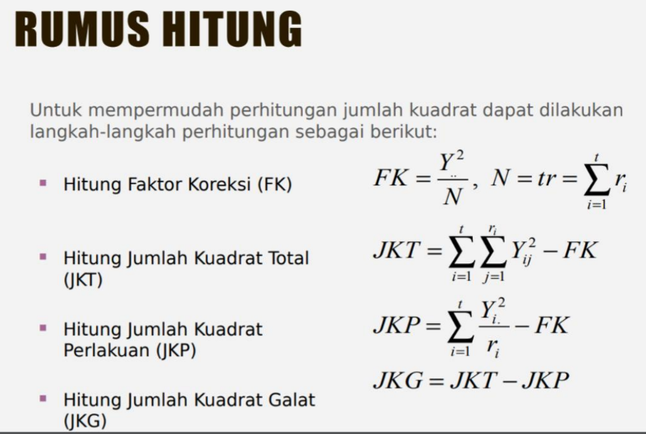
Perlakuan | 1 | 2 | 3 | 4 | 5 | Total | Rataan |  | Yij | Rataan | eij
V1 | 22.2 | 21.2 | 25.2 | 16.1 | 17.3 | 102 | 20.4 | V1 | 22.2 | 20.4 | 1.8
V2 | 30.3 | 26.4 | 24.1 | 27.4 | 34.8 | 143 | 28.6 | V1 | 21.2 | 20.4 | 0.8
V3 | 18.4 | 23.2 | 21.9 | 22.6 | 25.9 | 112 | 22.4 | V1 | 25.2 | 20.4 | 4.8
V4 | 23.9 | 24.8 | 28.2 | 21.7 | 26.4 | 125 | 25 | V1 | 16.1 | 20.4 | -4.3
 |  |  |  |  |  | 482 | 24.1 | V1 | 17.3 | 20.4 | -3.1
 | FK | 11616.2 |  |  |  |  |  | V2 | 30.3 | 28.6 | 1.7
 |  |  |  |  |  |  |  | V2 | 26.4 | 28.6 | -2.2
Sumbe keragaman | db | JK | KT | Fhit | F0.05(3,16) |  |  | V2 | 24.1 | 28.6 | -4.5
Varietas | 3 | 188.2 | 62.733333333 | 5.6900982615 | 3.239 |  |  | V2 | 27.4 | 28.6 | -1.2
Galat | 16 | 176.4 | 11.025 |  |  |  |  | V2 | 34.8 | 28.6 | 6.2
Total | 19 | 364.6 |  |  |  |  |  | V3 | 18.4 | 22.4 | -4
 |  |  |  |  |  |  |  | V3 | 23.2 | 22.4 | 0.8
 |  |  |  |  |  |  |  | V3 | 21.9 | 22.4 | -0.5
 |  |  |  |  |  |  |  | V3 | 22.6 | 22.4 | 0.2
 |  |  |  |  |  |  |  | V3 | 25.9 | 22.4 | 3.5
 |  |  |  |  |  |  |  | V4 | 23.9 | 25 | -1.1
 |  |  |  |  |  |  |  | V4 | 24.8 | 25 | -0.2
 |  |  |  |  |  |  |  | V4 | 28.2 | 25 | 3.2
 |  |  |  |  |  |  |  | V4 | 21.7 | 25 | -3.3
 |  |  |  |  |  |  |  | V4 | 26.4 | 25 | 1.4

 |  |  |  |  |  |  |  |  |  | JKP | JKG | JKT
 |  |  |  |  |  |  |  |  |  | 188.2 | 176.4 | 364.6

